Sheet1
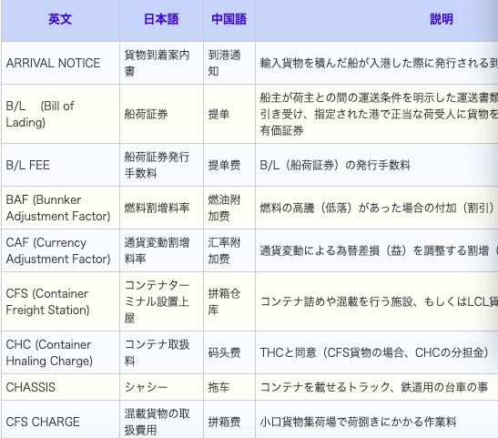
公司名称
 |  |  |  |  |  | 业务流程
 |  |  |  |  |  |  | 这个不要了

图片放几张 | P3页 | P4-6页 | 资料集 | 进口 | 出口
P7的图片 |  |  | 贸易用语 | P11 | P9，10，12
 |  |  | http://www.yscexpress.com/material.html

 |  |  | 这样的内容copy

